TAS-TOS-OSI
Numune Adı | TAS(mmol/L) | TOS (µmol/L) | OSI
1 | 0.63 | 19.39 | 3.078 | TAS: Total Antioxidant Status
1(tekrar) | 0.64 | 16.5 | 2.578 | TOS: Total Oxidant Status
2 | 0.55 | 9.43 | 1.715 | OSI: Oxidative Stress Index
2(tekrar) | 0.56 | 12.27 | 2.191
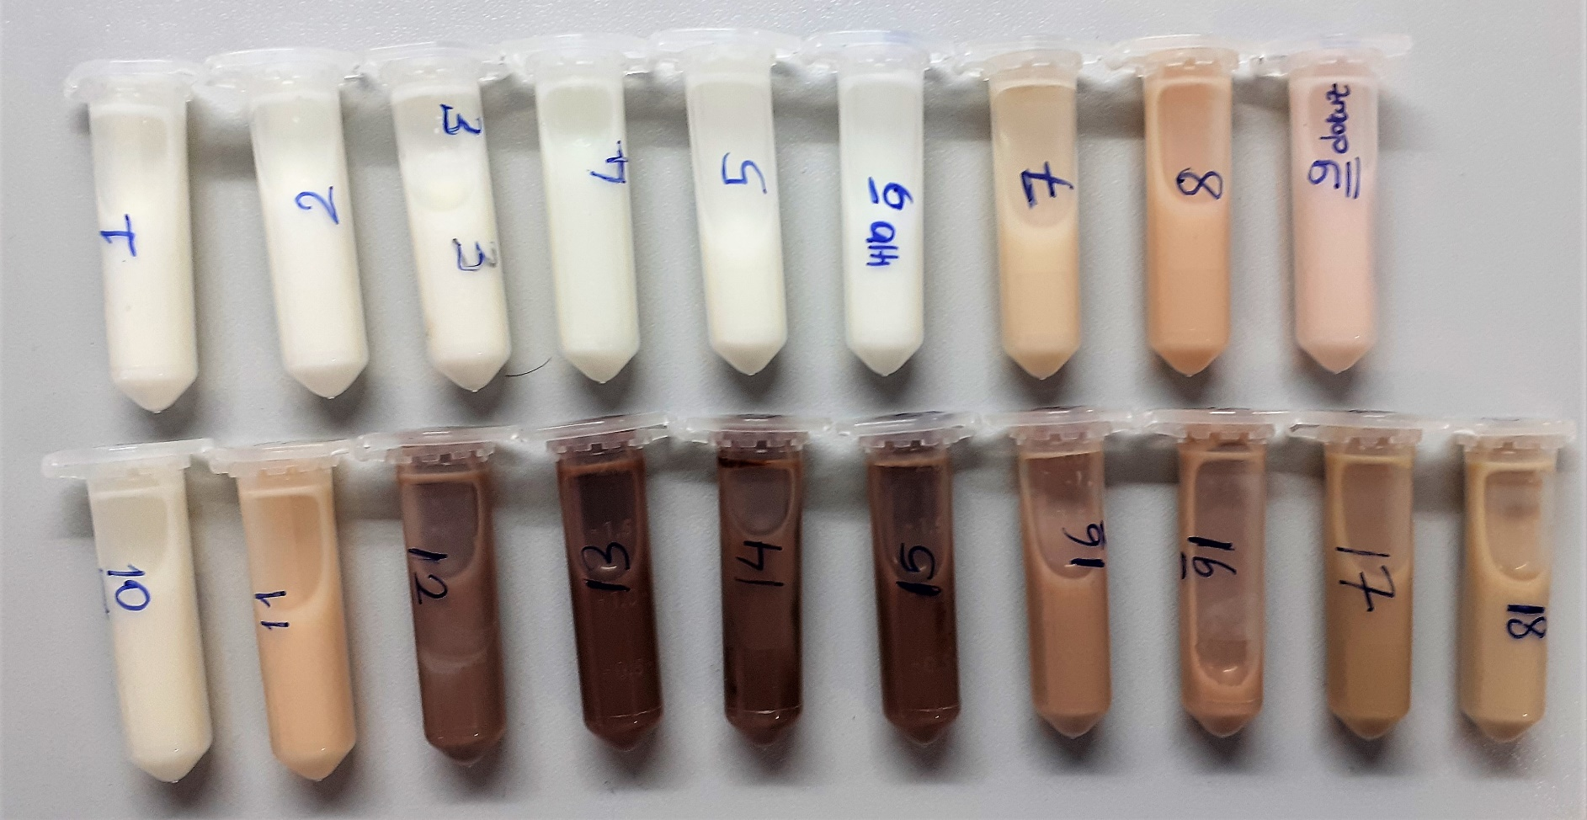
3 | 0.46 | 15.43 | 3.354
3(tekrar) | 0.43 | 16.43 | 3.821
4 | 0.5 | 15.37 | 3.074
4(tekrar) | 0.52 | 14.65 | 2.817
5 | 0.53 | 19.84 | 3.743
5(tekrar) | 0.54 | 21.03 | 3.894
6 | 0.66 | 9.87 | 1.495
6(tekrar) | 0.68 | 7.45 | 1.096
7 | 1.64 | 94.21 | 5.745
7(tekrar) | 1.6 | 93.25 | 5.828
8 | 2.77 | 123.3 | 4.451
8(tekrar) | 2.78 | 106.68 | 3.837
9 | 1.44 | 47.55 | 3.302
9(tekrar) | 1.41 | 66.42 | 4.711
10 | 1.43 | 96.97 | 6.781
10(tekrar) | 1.42 | 75.68 | 5.330
11 | 2.13 | 100.94 | 4.739
11(tekrar) | 2.11 | 96.01 | 4.550
12 | 2.86 | 66.74 | 2.334
12(tekrar) | 2.87 | 65.39 | 2.278
13 | 2.87 | 70.31 | 2.450
13(tekrar) | 2.87 | 32.23 | 1.123
14 | 2.87 | 88.7 | 3.091
14(tekrar) | 2.87 | 92.55 | 3.225
15 | 2.88 | 58.1 | 2.017
15(tekrar) | 2.88 | 76.58 | 2.659
16 | 2.87 | 73.09 | 2.547
16(tekrar) | 2.87 | 79.03 | 2.754
17 | 2.88 | 73.01 | 2.535
17(tekrar) | 2.88 | 72.46 | 2.516
18 | 3.17 | 44.49 | 1.403
18(tekrar) | 3.17 | 42.05 | 1.326

Bu çalışmada "Relassay" marka kitler kullanılmıştır.
Kullanılan cihaz: Mindray marka BS300 model tam otomatik biyokimya cihazı

NOT: Numuneler 15 000 rpm 'de 15 dk + 4°C 'de santrifüj edildi. CA 45/25 mm syringe filtreden geçirildi.

NOT: Numuneleriniz + 4 °C'de 4 gün muhafaza edildikten sonra imha edilecektir.

